2023.08.04
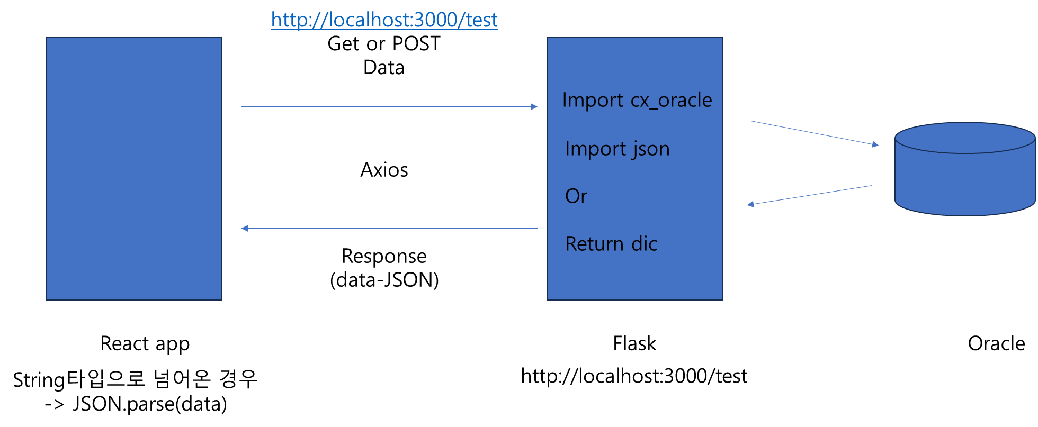
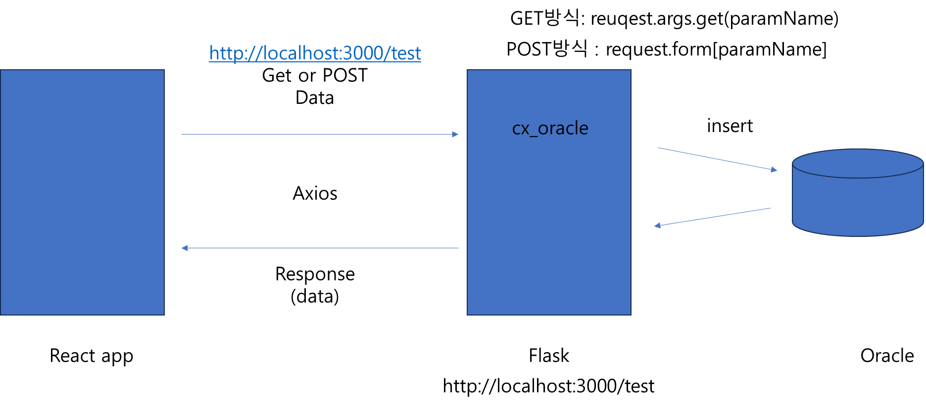
프로젝트 팀미팅
주제 | 팜팜 : 텃밭 분양을 위한 통합 플랫폼
일시 | 2023.08.04
진행률 | 전체 |  | Back |  | Front |  | DB |  | 산출문서 |  | 크롤링
 | 15% |  | 45% |  | 5% |  | 5% |  | 20% |  | 0%
이 름 | 임지호 |  | 양춘모 |  | 이지혜 |  | 송민아 |  | 정건식 |  | 팀원
역할분담 | Main : 서비스 기획 |  | Main : DB |  | Main : PM |  | Main : Front |  | Main : 서비스기획
 | Sub : Front, DB |  | Sub : ML, 데이터분석 |  | Sub : 서비스 기획, Front |  | Sub : Design |  | Sub : Front, DB
어제 한 업무 |  | 병가 | DB | 농작물 선택후 농작물 자료처리 | Front | 리액트(지도)작업 | Front | 리액트(텃밭상세페이지)작업 | Front | 리액트(커뮤니티) 라우트 연결 작업
 |  |  | DB | DB구축 | 기획 | 기능구현 구상 | Front | 자동슬라이드 완성

오늘 할 업무 |  | 병가 | DB | DB-Flask-react 연동 | PM | WBS 진행상황 체크 | Front | 상단 하위 메뉴바 제작 |  | 오전 병가(병원 방문 후 출석 예정)
 |  |  |  |  | Front | 검색 카드 배너 작업 | Front | 분양 상세 페이지 디자인 | Front | 게시판 만들기(작성폼 및 리스트)
 |  |  |  |  | Front | 진행사항 체크
 |  |  |  |  | Front | 상세페이지 - 캘린더

HELP! |  |  | 🤪 | 리액트-플라스크연동 필요합니다ㅜㅜ 오늘은 부디 꼭!! 알려주세요!
지도강사 체크사항 | 1 | 팀미팅 내용이 WBS에 반영되어 있는가? |  |  | ✔ | 지도강사 피드백
 | 2 | WBS와 진행률을 확인했을 때, 프로젝트 진행율이 적절한가? |  |  | ✔
 | 3 |  |  |  | ✔

프로젝트 진행일지
안건 1 |  | 페이지 구현 논의
세부내용 |  | 하단 메뉴 스타일 : 메인 메뉴 클릭 시 드랍다운으로!
 |  | 반응형 구현 X => PC 버전으로만 제작
 |  | 건식님 구현한 페이지 => 민아님이 디자인 작업 봐주기!!

안건 2 |  | DB
세부내용 |  | 리액트-Flask-DB 구축 시 전원 설치 필요!
 |  | 시스템 설계 구현 문서 및 일정 : 춘모님이 한 번 더 체크 후 수정!

안건 3 |  | Git
세부내용 |  | 오전 회의 종료 후 푸시 진행

